Hoja1
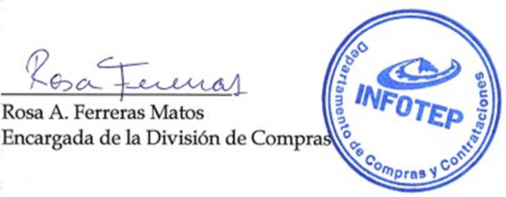



REPÚBLICA DOMINICANA
Instituto Nacional de Formación Técnico Profesional
Lista de Órdenes de Compras por Debajo del Umbral
Correspondiente al mes de Octubre del año 2023

FECHA DEL PROCESO | CÓDIGO DE PROCESO | RNC | ADJUDICATARIO | TIPO DE PROCESO | DESCRIPCIÓN DE LA COMPRA | MONTO ADJUDICADO
En el mes de octubre no se realizaron compras bajo esta modalidad

Total General: |  |  |  |  |  | 0.00
Total de Ordenes |  |  |  | 0

Validado por:

